1
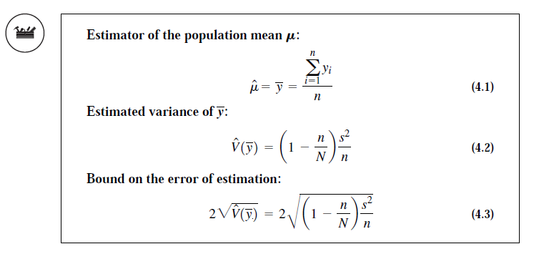
Amount of money owed |  |  | (yi - ybar)^2
y1 | 33.5 |  | 54.60
y2 | 32 |  | 79.01
y3 | 52 |  | 123.46
y4 | 43 |  | 4.46
y5 | 40 |  | 0.79
y6 | 41 |  | 0.01
y7 | 45 |  | 16.90
y8 | 42.5 |  | 2.60
y9 | 39 |  | 3.57
 |  |  | 285.39
n | 9
N | 484
y bar | 40.89 | 40.888888889
s^2 | 35.67 | 35.673611111
v duga y bar | 3.89
BOE | 3.94

2
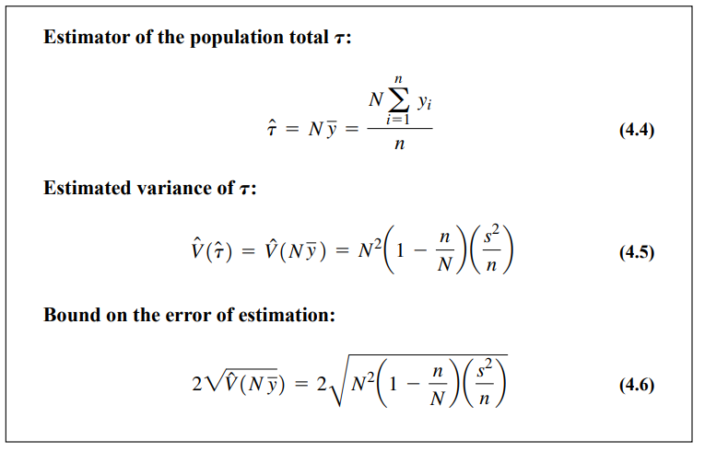

N | 1500
n | 100
y bar | 25.2
s^2 | 136

tau duga | 37800
B | 3379.9408279 | 3340

3
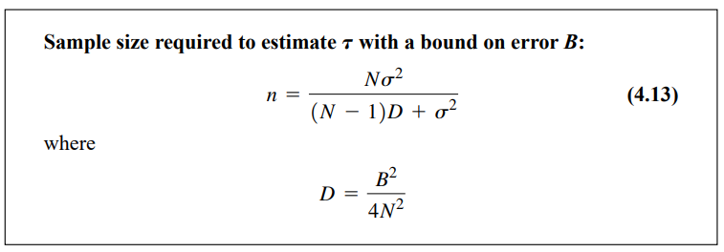

N | 1500
s^2 | 136
B | 1500
D | 0.25

n | 399.41262849 | 400

Lat 1
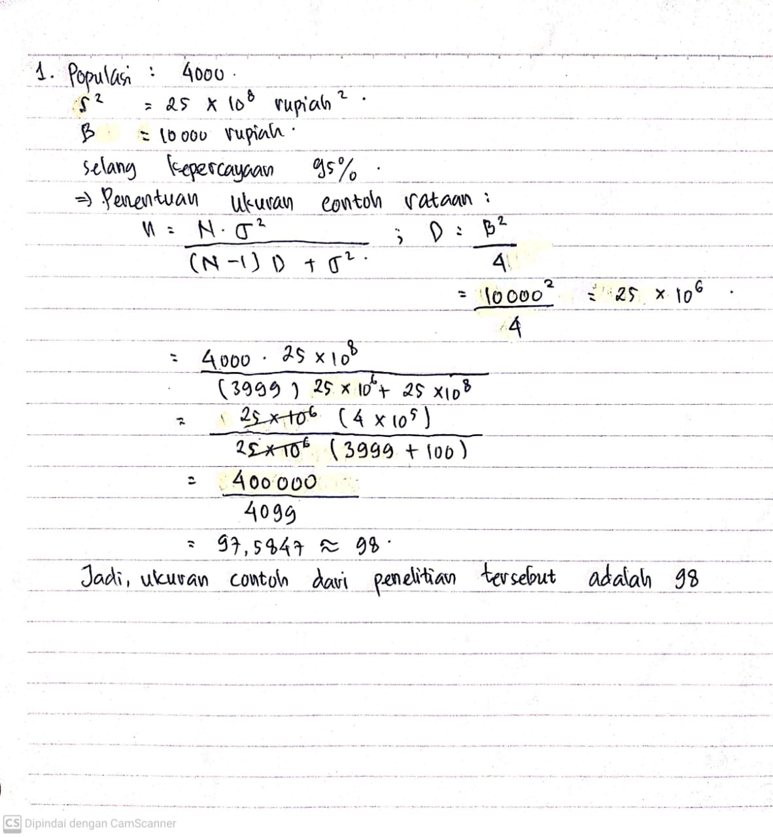

Lat 2
